Theo dõi nhiệt độ
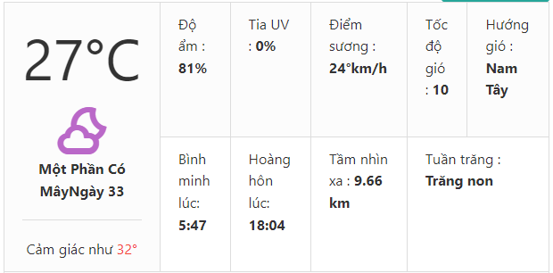
Mặc dù ngày đo áp suất là Thứ 4 (6/4/2022) nhưng lại lấy dữ liệu từng giờ ngày thứ 5 (7/4/2022) vì Bin thấy dữ liệu ngày thứ 5 này cũng giống với dữ liệu ngày thứ 4 (Cùng có độ chêch là 32/24 độ) |  |  |  | Bin theo dõi và nhận thấy 1 điều là Nhiệt độ càng cao thì áp suất càng tăng và ngược lại

Link: | https://weather.com/vi-VN/weather/hourbyhour/l/e4f3028ded4eaa85aa504baa51acd7b6df7932ebc68c9d7aff1c838d1178f42c
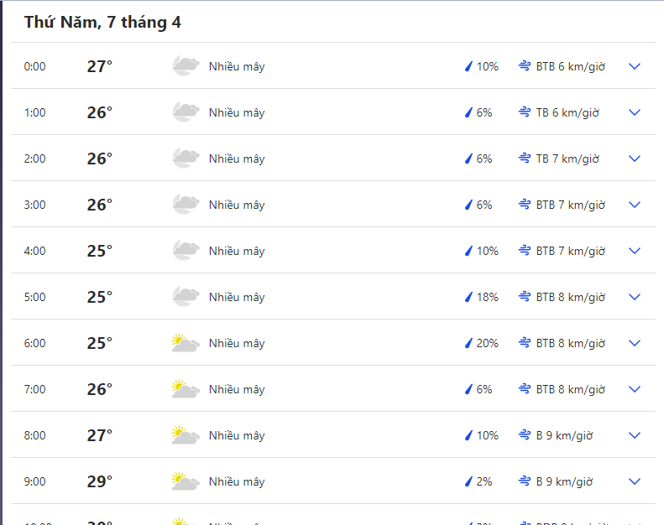
 |  |  | Thời gian | Áp suất (mmHg) | Nhiệt độ theo gg | Nhiệt đồ nhiều nguồn khác
 |  |  | 17:59:00 | 778 | 30 | 30 | 29
 |  |  |  | 764 | 26
 |  |  | 18:14:00 | 782 | 33 |  | 33
 |  |  | 19:04:00 | 778 | 29
 |  |  | 19:28:00 | 774 | 28 | 29
 |  |  | 21:23:00 | 771 | 27 | 28
 |  |  | 22:08:00 | 772 | 27 | 27
 |  |  | 22:40:00 | 768 | 27 | 27

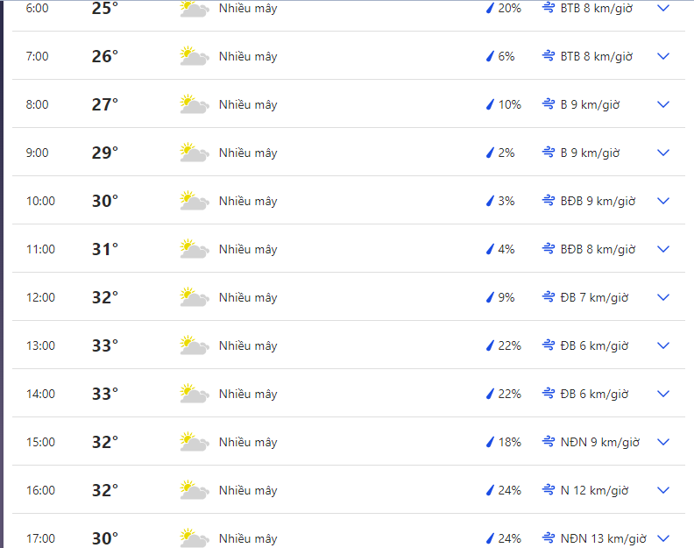

 |  |  |  |  |  | 764 | 26 | 299
 |  |  |  |  | 1.0052356021 | 768 | 27 | 300 | 1.0033444816
 |  |  |  |  | 1.0091623037 | 771 | 28 | 301 | 1.0066889632
 |  |  |  |  | 1.0130890052 | 774 | 29 | 302 | 1.0100334448
 |  |  |  |  | 1.0183246073 | 778 | 30 | 303 | 1.0133779264
 |  |  |  |  | 1.0235602094 | 782 | 33 | 306 | 1.0234113712

 |  |  |  |  |  |  |  | 764 | 26 | 299
 |  |  |  |  |  |  | 1.0052356021 | 768 | 27 | 300 | 1.0033444816
 |  |  |  |  |  |  | 1.0091623037 | 771 | 28 | 301 | 1.0066889632
 |  |  |  |  |  | 1.0038910506 | 1.0130890052 | 774 | 29 | 302 | 1.0100334448 | 1.0033222591
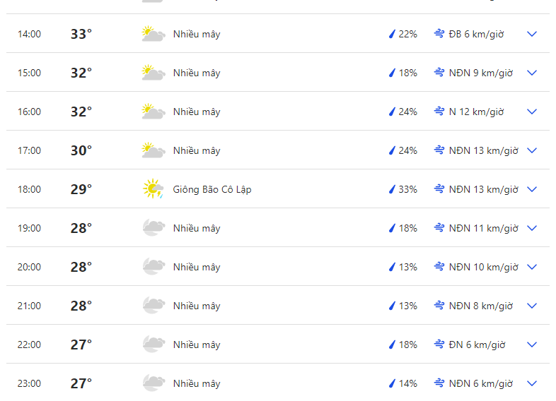
 |  |  |  |  | 1.0051679587 | 1.009079118 | 1.0183246073 | 778 | 30 | 303 | 1.0133779264 | 1.0066445183 | 1.0033112583
 |  |  |  |  | 1.0103359173 | 1.0142671855 | 1.0235602094 | 782 | 33 | 306 | 1.0234113712 | 1.0166112957 | 1.0132450331

 |  |  |  |  | NHẬN XÉT: NẾU ĐỂ Ý TỈ SỐ 2 BÊN BIN CHIA THÌ SẼ THẤY BẤT CỨ NHIỆT ĐỘ, ÁP SUẤT NÀO CŨNG CÓ: T1/T2=P1/P2 ĐÚNG LÝ THUYẾT BIN HỌC LUÔN (NHƯNG NHỚ ĐỔI SANG ĐỘ KEVIN)

 |  |  |  |  |  |  |  | 669 | -11.179319372 | 261.82068063
 |  |  |  |  |  |  |  | 764 | 26 | 299
 |  |  |  |  |  |  | 1.0052356021 | 768 | 27 | 300 | 1.0033444816
 |  |  |  |  |  |  | 1.0091623037 | 771 | 28 | 301 | 1.0066889632
 |  |  |  |  |  |  | 1.0130890052 | 774 | 29 | 302 | 1.0100334448
 |  |  |  |  |  |  | 1.0183246073 | 778 | 30 | 303 | 1.0133779264
 |  |  |  |  |  |  | 1.0235602094 | 782 | 33 | 306 | 1.0234113712

 |  | 21:00:00 | 27

Lúc 22:40 | https://ithongtin.com/index.php/du-bao-thoi-tiet-ho-chi-minh/quan-5-hien-tai

